关系图
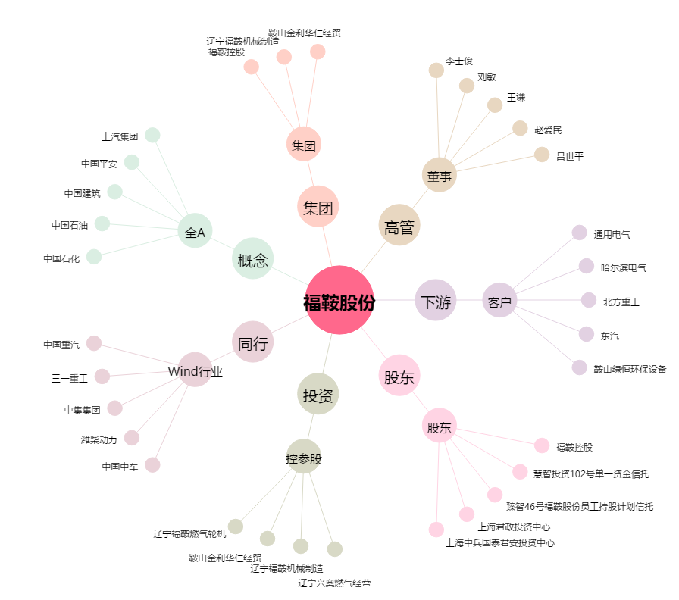
福鞍股份[603315.SH] - 关系概览图

